벤포드 분석
분석 계정과목: | 86_해외상품매출액(40102)
금액 기준열: | 대변

벤포드 법칙 분석 결과
첫째 자리 수 | 실제 건수 | 실제 분포 (%) | 벤포드 분포 (%) | 차이 (%)
1 | 29 | 35.4 | 30.1 | 5.3
2 | 17 | 20.7 | 17.6 | 3.1
3 | 6 | 7.3 | 12.5 | -5.2
4 | 7 | 8.5 | 9.7 | -1.2
5 | 4 | 4.9 | 7.9 | -3
6 | 6 | 7.3 | 6.7 | 0.6
7 | 9 | 11 | 5.8 | 5.2
8 | 3 | 3.7 | 5.1 | -1.4
9 | 1 | 1.2 | 4.6 | -3.4

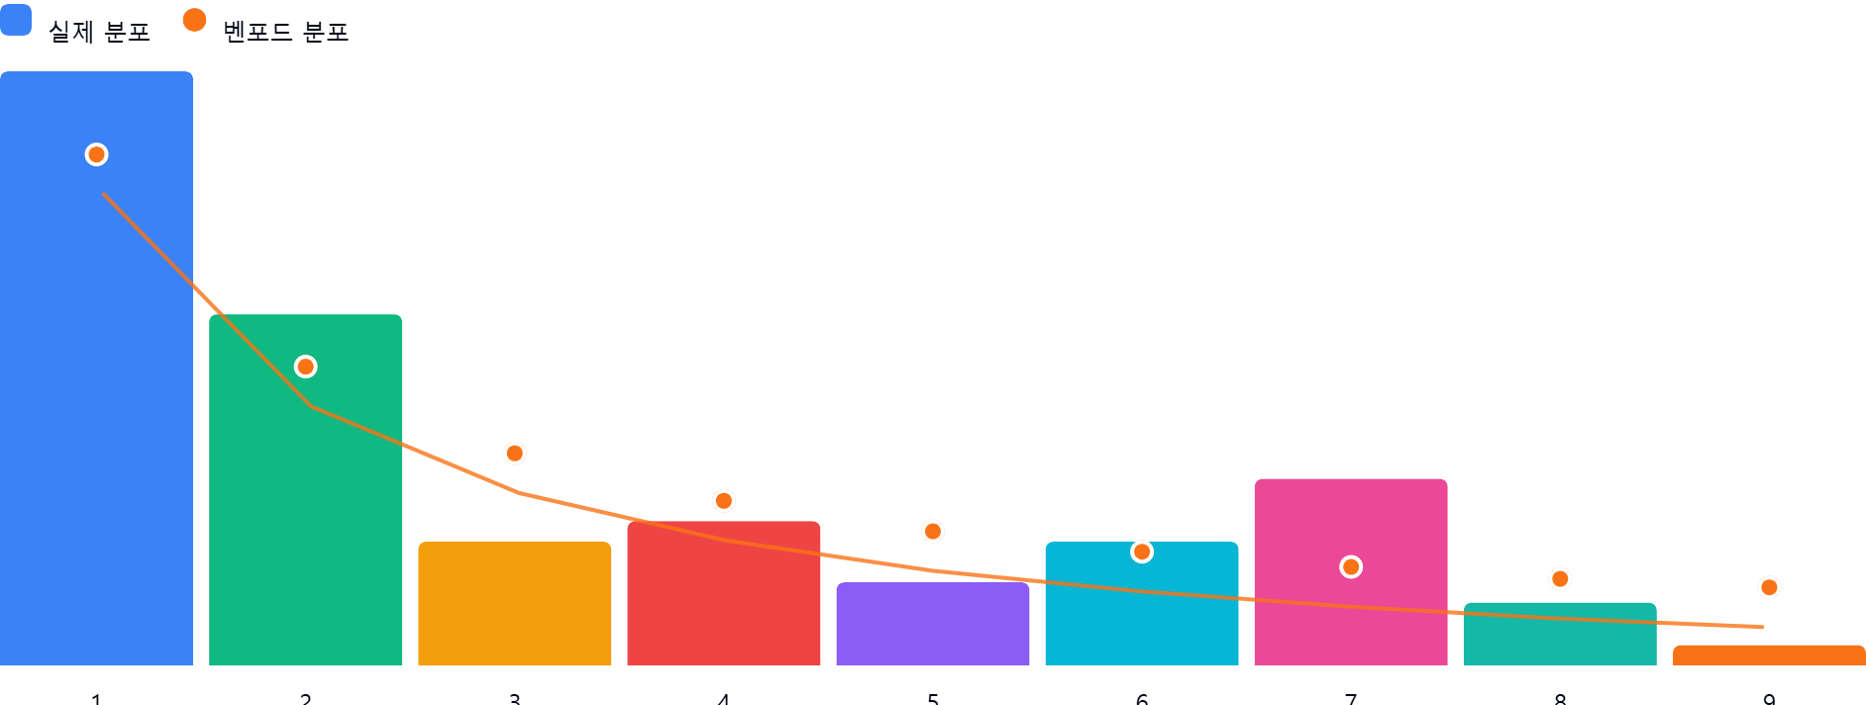

AI 감사인 의견
## 벤포드 법칙 분석 결과 검토 보고서

회계 감사인으로서 귀하께서 제시하신 ‘86_해외상품매출액(40102)’ 계정의 벤포드 법칙 분석 결과를 검토한 의견입니다.

---

### 1. 전반적 평가
본 계정의 총 데이터 수는 82건으로, 벤포드 법칙의 통계적 유의성을 확보하기 위한 최소한의 요건(일반적으로 50~100건 이상)을 갖추고 있습니다.

분석 결과, **전반적인 분포는 벤포드 법칙의 경향성(숫자 1로 시작하는 빈도가 가장 높음)을 어느 정도 따르고 있으나, 특정 구간에서 벤포드 예측값과 상당한 편차를 보이고 있습니다.** 특히 숫자 1, 3, 7에서 5% 이상의 편차가 발생하고 있어, 데이터의 자연스러운 분포라기보다는 특정 업무 패턴이나 인위적인 조작 가능성을 배제하기 어렵습니다.

---

### 2. 특이사항 (차이 5% 이상 항목 분석)

가장 눈에 띄는 구간은 차이가 5%를 초과하는 **숫자 1, 3, 7**입니다.

* **숫자 1 (차이 +5.3%):**
* **의미:** 벤포드 법칙 대비 약 17.6% 더 많은 빈도로 나타나고 있습니다.
* **잠재적 위험:** 일반적으로 매출 데이터에서 숫자 1은 자연스럽게 가장 많이 나타납니다. 그러나 예상치를 훨씬 상회할 경우, 특정 금액 범위 내에서 매출을 인위적으로 분할하거나, 승인 한도(결재 라인)를 피하기 위해 금액을 조정했을 가능성이 있습니다.
* **숫자 3 (차이 -5.2%):**
* **의미:** 기대치보다 현저히 낮은 빈도를 보입니다.
* **잠재적 위험:** 특정 금액 대역의 매출 누락이나, 회사의 거래 정책상 300, 3,000 등 3으로 시작하는 거래를 피해야 할 업무적 특수성이 있는지 확인이 필요합니다.
* **숫자 7 (차이 +5.2%):**
* **의미:** 기대치 대비 약 2배 가까운(5.8% → 11.0%) 빈도로 나타나고 있습니다.
* **잠재적 위험:** **가장 주의 깊게 살펴봐야 할 지점입니다.** 특정 환율 적용이나 고정된 단가 산정 방식 때문에 7로 시작하는 금액(예: 7,000,000원 단위 등)이 반복적으로 발생하고 있을 가능성이 큽니다. 이는 거래처별 가격 결정 정책이 특정 규칙을 가지고 있음을 암시합니다.

---

### 3. 권고사항

데이터의 편차가 통계적으로 유의미한 수준이므로, 다음과 같은 후속 조치를 권고합니다.

1. **세부 거래 내역 추출:** 숫자 7로 시작하는 9건의 거래를 별도로 추출하여, 해당 거래들의 발생 일자, 거래처, 품목을 비교하십시오. 만약 동일한 거래처이거나 특정 품목에 집중되어 있다면 인위적인 매출 생성 여부를 확인해야 합니다.
2. **데이터 성격 확인:** 본 계정이 '해외상품매출액'이므로, **외화 환산 과정**에서 특정 환율이 적용되어 특정 숫자로 시작하는 빈도가 높아진 것은 아닌지 검토하십시오. (시스템적인 자동 산출 로직 확인)
3. **임계값(Threshold) 검토:** 회사의 내부 통제 절차상 결재 승인이 필요한 금액 기준(예: 1,000만 원, 700만 원 등)이 숫자 1이나 7과 연관되어 있는지 확인하십시오.
4. **표본 감사(Vouching):** 통계적 편차가 큰 숫자 1, 3, 7에 해당하는 표본을 무작위로 추출하여, 실제 증빙(송장, 계약서, 수출신고필증 등)과 대조하는 실증 테스트를 실시하시기 바랍니다.

**결론:** 본 분석은 이상 징후를 발견하기 위한 '스크리닝' 단계로 활용하시되, 단순히 통계적 수치만으로 부정으로 단정 짓기보다는 **업무 프로세스 상의 고정 단가나 시스템 로직이 편차의 원인인지** 먼저 확인하시기 바랍니다.

